关系图
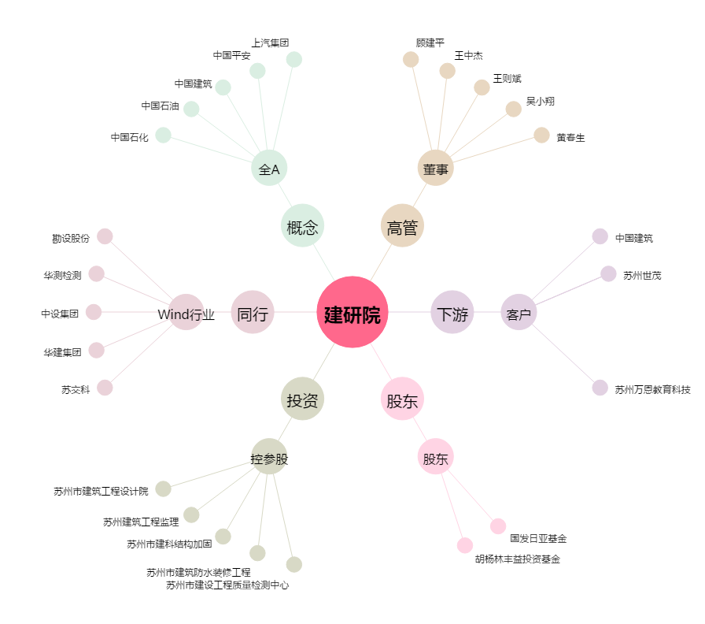
建研院[603183.SH] - 关系概览图

